2019_01_data
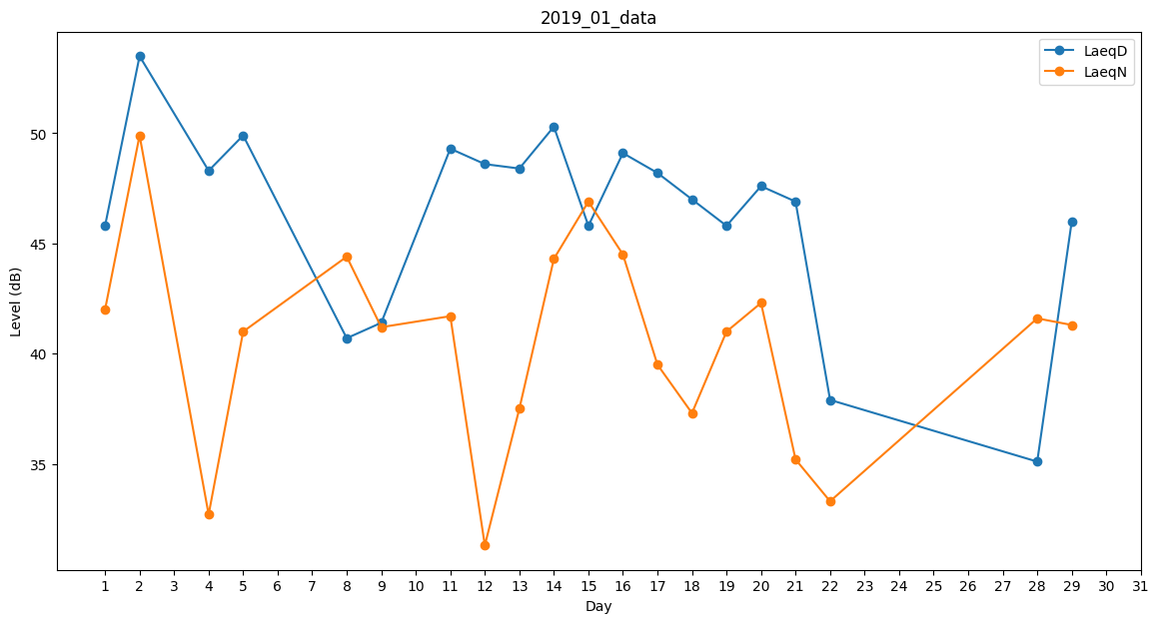
Day | LaeqD | LaeqN
1 | 45.8 | 42
2 | 53.5 | 49.9
3 | 48.5 | 0
4 | 48.3 | 32.7
5 | 49.9 | 41
6 | 48.3 | 0
7 | 0 | 42.2
8 | 40.7 | 44.4
9 | 41.4 | 41.2
10 | 45.8 | 0
11 | 49.3 | 41.7
12 | 48.6 | 31.3
13 | 48.4 | 37.5
14 | 50.3 | 44.3
15 | 45.8 | 46.9
16 | 49.1 | 44.5
17 | 48.2 | 39.5
18 | 47 | 37.3
19 | 45.8 | 41
20 | 47.6 | 42.3
21 | 46.9 | 35.2
22 | 37.9 | 33.3
23 | 0 | 27.6
24 | 36.3 | 0
25 | 48 | 0
26 | 46.6 | 0
27 | 0 | 0
28 | 35.1 | 41.6
29 | 46 | 41.3
30 | 41.4 | 0
31 | 37.2 | 0

